Foglio1
CODE | BARCODE | Descrizione | PzXConf. | AVAILABILITY | UM | Foto
6099205 | 8032089274111 | INFRADITO UOMO FLAG 40-45 3ASS MOD.RAB ASS.TAGLIE: 9/12/15/15/15/6PZ | 1X72=72 | 15257 | NR | 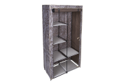 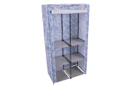 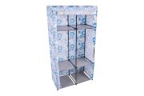 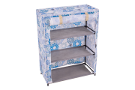 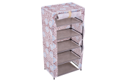 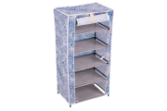 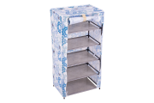 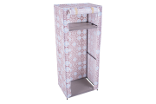 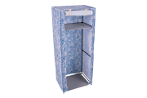 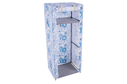 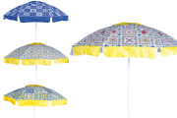 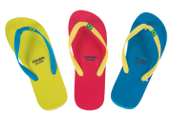
6099206 | 8032089274128 | INFRADITO UOMO FLAG 40-45 3ASS MOD.VS ASS.TAGLIE: 9/12/15/15/15/6PZ | 1X72=72 | 12885 | NR | 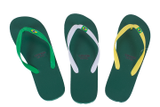
6099207 | 8032089274135 | INFRADITO UOMO FLAG 40-45 3ASS MOD.G ASS.TAGLIE: 9/12/15/15/15/6PZ | 1X72=72 | 29442 | NR | 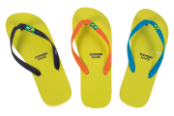
6099208 | 8032089274142 | INFRADITO UOMO FLAG 40-45 3ASS MOD.GGB ASS.TAGLIE: 9/12/15/15/15/6PZ | 1X72=72 | 27360 | NR | 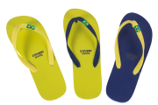
6099209 | 8032089274159 | INFRADITO UOMO FLAG 40-45 3ASS MOD.BAV ASS.TAGLIE: 9/12/15/15/15/6PZ | 1X72=72 | 6906 | NR | 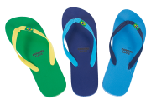
6099210 | 8032089274166 | INFRADITO DONNA FLAG 35-40 3ASS MOD.BNB ASS.TAGLIE: 6/9/15/15/15/12PZ | 1X72=72 | 1005 | NR | 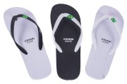
6099213 | 8032089274197 | INFRADITO DONNA FLAG 35-40 3ASS MOD.GI ASS.TAGLIE: 6/9/15/15/15/12PZ | 1X72=72 | 22680 | NR | 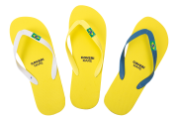

 |  |  |  | 115535

